箱唛扫码
Factory name (工厂名称)
PO. Number(订单号)
Style Code.(款号) | 0093-707
Product Code.(产品编号) | RECYCLE CARE LABEL RECYCLE COMPONENT LABEL | Carton No.(箱号):
Inner Packages(包装方式） | 2000pcs/ bundle | 1\1
SIZE/qty (尺码/数量) | 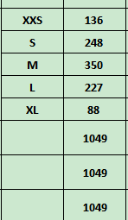
Carton Dimension（箱规） | 20*20*30 | Country of Origin：
Gross Weight（毛重） | 1.2kg | Made In China
Net Weight（净重） | 0.8kg
Remark（备注）

 | 00093707800028
 | 00093707800035
 | 00093707800042
 | 00093707800059
 | 00093707800080
 | 00093707800028
 | 00093707800035
 | 00093707800042
 | 00093707800059
 | 00093707800080

